RU
ООО "АКВЕР-УКРАИНА"
03170, г.Киев, ул. Победы, 18
тел.: (044) 424-34-24, (044) 424-34-27
(050) 423-88-38, (073) 423-88-38
e-mail: aquer.ukraine@gmail.com
www.aquer.com.ua

Аксессуары для канализации и отопления Aquer (Польша)

Фото | Наименование | Код | Размер | Розница EUR (цена за шт.)
Канализация
 | Аэратор канализационный | NP50 | 50 | 1.15
 |  | NP110 | 110 | 2.35
 | Аэратор канализационный, мембранный | NM50 | 50 | 1.56
 |  | NM110 | 110 | 3.91
 | Канализационная вытяжка | WP50 | 50 | 0.94
 |  | WP110 | 110 | 1.10
 |  | WP160 | 160 | 2.40
 | Обратный клапан канализационный | Aquer ZB50 | 50 | 10.36
 |  | Aquer ZB110 | 110 | 23.24
 |  | Aquer ZB160 | 160 | 39.77
 | Отстойник водосточной трубы | BUT | 110 | 4.64
 |  | BUT-B (бок.) |  | 6.17
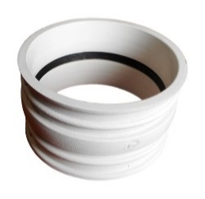 | Гильза для прохода стен для труб ПП и ПВХ | PM110/110 | 110/110 | 2.88
 |  | PM125/110 | 125/110 | 3.91
 |  | PM160/110 | 160/110 | 4.26
 |  | PM200/110 | 200/110 | 4.43
 |  | PM250/110 | 250/110 | 8.60
 |  | PM315/110 | 315/110 | 11.47
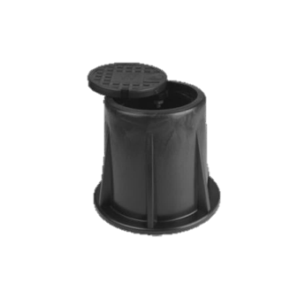
 |  | PM400/110 | 400/110 | 15.25
 |  | PM500/110 | 500/110 | 55.59
 | Полипропиленовый колодец клапана воды и газа с полипропиленовой крышкой | SP150 | H=150 | 5.86
 | Полипропиленовый колодец клапана воды и газа с чугунной крышкой | SPZ150 | H=150 | 7.16
 | Присоединение унитаза прямое | TWC150 | 150 | 1.48
 |  | TWC250 | 250 | 1.60
 | Присоединение унитаза, колено | TWCK45 | 110/45 | 1.85
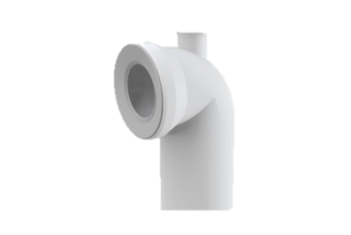
 |  | TWCK90 | 110/90 | 1.85
 | Присоединение унитаза, колено с отводом | TWCK 90/50 | 90/50 | 4.32
 | Резиновое присоединение унитаза прямое | ZWCP | 110 | 1.11
 | Резиновое присоединение унитаза асимметрическое | ZWCM | 110 | 1.11
 | Сифон стиральной машины настенный | SNP | 32 | 1.08
 |  | SNPC | 32 | 2.37

Отопление
 | Монтажная пластиковая планка | LP | 150 | 0.47
 | Пробка для испытания герметичности | KRC1/2 (короткая) | 1/2” | 0.17
 |  | KRCD1/2 (длинная) |  | 0.22
 | Универсальный рельс | SZU14-22 | 14-22 | 1.21
 | Универсальный рельс со самоклеющейся лентой 14-22 мм | SZU14-22 TA |  | 1.41
 | Дуга для труб отопления теплого пола | LOP14-18 | 14 - 18 мм | 0.52
 |  | LOP20-22 | 20 - 22 мм | 0.76
 |  | LOP25 | 25 мм | 1.16
 | Крюк одинарный для обогрева пола | HP1/48 | 8x48 25 мм | 0.05
 |  | HP1/77 | 8x77 25 мм | 0.06
 |  | HP1/100 | 25x100 мм | 0.06
 | Крюк двойной для обогрева пола | HP2/48 | 8x48 25 мм | 0.06
 |  | HP2/77 | 8x77 25 мм | 0.06
 |  | HP2/100 | 25x100 мм | 0.07
 | Закрепительная клипса для обогрева пола в пакетах | KLTK | 45 мм | 6.50
 |  | KLTD | 65 мм | 7.99
 | Такер для крепления труб теплых полов | Taker | 1 | 168.75

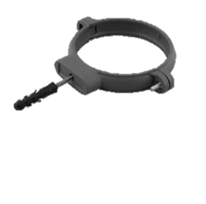 | Пластиковый хомут для канализационных труб с винтом и дюбелем | OP32 | 1" - 32 | 0.16
 |  | OP40 | 1 1/4" - 40 | 0.18
 |  | OP50 | 1 1/2" - 50 | 0.23
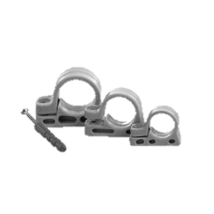
 |  | OP75 | 2 1/2" - 75 | 0.36
 |  | OP110 | 4" - 110 | 0.38
 | Зажим одинарный, боковой с винтом и дюбелем для труб ППР | U16 | 16 | 0.10
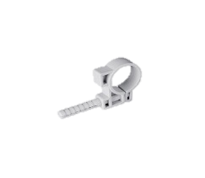
 |  | U20 | 20 | 0.10
 |  | U25 | 25 | 0.12
 | Зажим одинарный, боковой с пластиковым дюбелем для труб ППР | UPP16 | 16 | 0.11
 |  | UPP20 | 20 | 0.12
 |  | UPP25 | 25 | 0.15
 |  | UPP32 | 32 | 0.19
 |  | UPP40 | 40 | 0.28
 |  | UPP50 | 50 | 0.30
 | Зажим одинарный с винтом и дюбелем | U110 | 10 | 0.09
 |  | U112 | 12 | 0.09
 |  | U115 | 15 | 0.07
 |  | U118 | 18 | 0.08
 |  | U122 | 22 | 0.10
 |  | U128 | 28 | 0.11
 |  | U135 | 35 | 0.20
 | Зажим двойной с винтом и дюбелем | U210 | 10 | 0.10
 |  | U212 | 12 | 0.10
 |  | U215 | 15 | 0.09
 |  | U218 | 18 | 0.11
 |  | U222 | 22 | 0.12
 |  | U228 | 28 | 0.16
 | Крюк угловой для крепления радиатора оцинкованный | HGKB 1,5 | G=1,5 мм | 0.42
 |  | HGKB 2 | G=2 мм | 0.47
 | Крюк угловой для крепления радиатора белый | HGKO 1,5 | G=1,5 мм | 0.42
 |  | HGKO 2 | G=2 мм | 0.47
 | Крюк прямой для крепления радиатора оцинкованный | HGO | L=100 мм | 0.32
 | Крюк прямой для крепления радиатора оцинкованный, длинный | HGB 160 | L=160 | 0.57
Коммерческое предложение от 15.02.2021г. Цены с НДС в евро, со cклада Киева.

